Sheet1
 |  |  |  |  |  |  | ご希望 納品日 | 月 日（ ）
 |  |  |  |  |  |  | ご注文日 | 月 日（ ）

フリガナ |  |  | フリガナ |  |  |  | ■ １個あたりの価格（税込）
団体名 |  |  | ご担当者名 |  |  |  | 回転スタンド ご注文数 |  | 割引価格 | 通常価格
お届け先ご住所 |  |  |  |  |  |  | １～４個 (追加注文のみ） |  | \2,750
〒 |  |  |  |  |  |  | 5～9個 |  | \2,650
電話番号 |  |  |  |  |  |  | １0～19個 |  | \2,375 | \2,500
メールアドレス |  |  |  |  |  |  | 20～39個 |  | \2,070 | \2,300
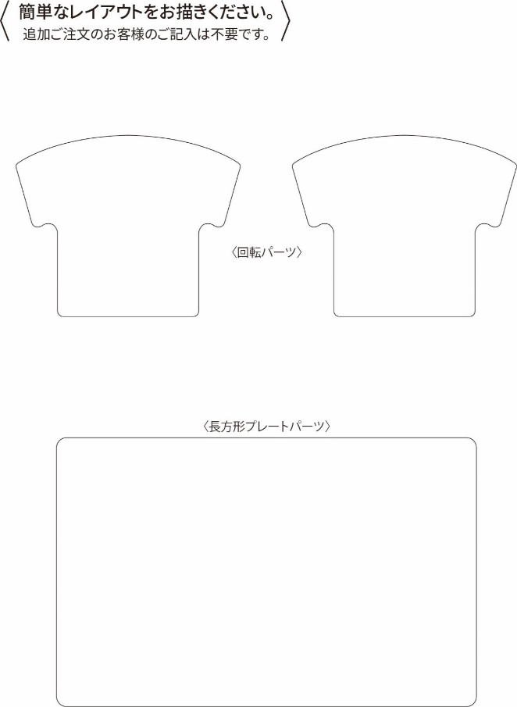
 |  |  |  |  |  |  | 40～99個 |  | \1,955

 |  |  |  |  |  |  | ■ お申込み内容

 |  |  |  |  |  |  | カラー／どちらかをお選びください。

 |  |  |  |  |  |  | 割引／希望される割引に、チェックを入れてください。

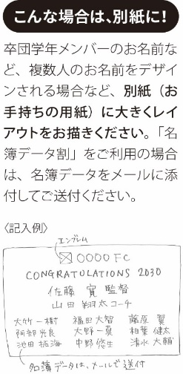
 |  |  |  |  |  |  |  |  | 個 |  | 円
 |  |  |  |  |  |  | 小 計 |  | 0 |  | 円
 |  |  |  |  |  |  | （当社記入欄） 送 料 |  |  |  | 円
 |  |  |  |  |  |  | （当社記入欄） 合 計 |  | 0 |  | 円

 |  |  |  |  |  |  | ■ お支払い方法 ※ご注文数が「10個以上の場合」は、 「商品代引」をご利用いただけます。
 |  |  |  |  |  |  | （手数料お客様ご負担）

お名前 | 番号 | お名前 |  | 番号 | お名前 | 番号 |  | お名前 |  | 番号

